Poland Heat Rates
 | Conversion Efficiency |  | Heat Rate
 | Preexisting Units | Newly Built | Preexisting Units | Newly Built
Coal | 36% | 46% | 9478171.1944 | 7417699.1957
Natural Gas | 34% | 52% | 10035710.676 | 6561810.8269
Petroleum | 36% | 36% | 9478171.1944 | 9478171.1944
Nuclear | 36% | 36% | 9478171.1944 | 9478171.1944
Biomass | 33% | 36% | 10250884.899 | 9478171.1944

BTU per MWh | 3412141.63

Lignite | 40% | 47% | 8530354.075 | 7259875.8085

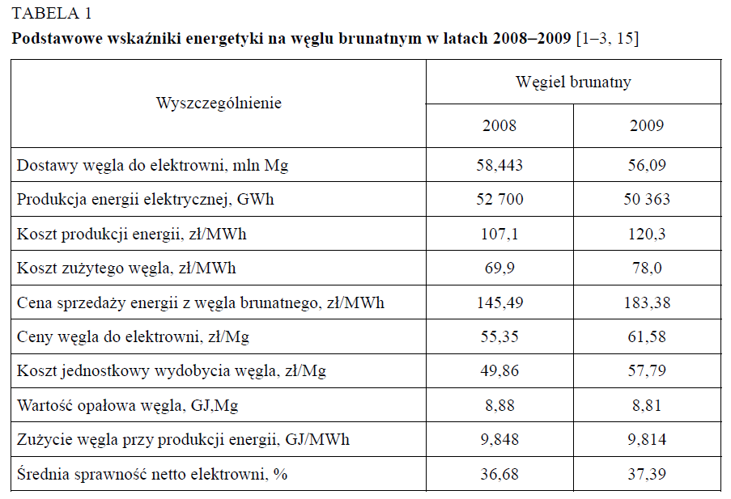

ENERGETYCZNA PERSPEKTYWA WĘGLA BRUNATNEGO W KONTEKŚCIE EUROPEJSKIEGO SYSTEMU HANDLU EMISJAMI (ETS)**

